TIPOS DE ARTÍCULO
TIPOS DE ARTÍCULO

Tipos de arma | Ejemplo
Ametralladora: Arma de fuego que efectúa automáticamente más de un disparo al oprimir el disparador, sin necesidad de recarga manual. La ametralladora sigue cargándose y disparando hasta que se libera el disparador u otro dispositivo activador, se agotan las municiones o se encasquilla el arma. A menudo disponen de un selector que permite cambiar el sistema de disparo de automático a semiautomático.
 | Source: US Government Public Domain
Pistola: Arma de fuego diseñada para funcionar en modo semiautomático. La recámara forma parte del cañón. Los cartuchos se introducen por lo general en un cargador que se inserta en la empuñadura. Su mecanismo abastece e introduce los cartuchos en la recámara y extrae y expulsa la vaina vacía una vez efectuado el disparo, siempre y cuando el cargador no esté vacío y el arma funcione correctamente. El sistema de disparo de las pistolas puede ser de tiro a tiro, de repetición, semiautomático o automático; por consiguiente las pistolas pueden ser de un solo disparo, de repetición, semiautomáticas y automáticas. | Source: HAAP Media Ltd, www.FreeImages.com
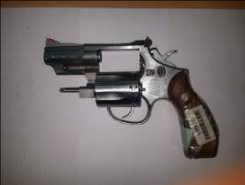
Revólver: Arma corta o de puño, dotada de un tambor rotatorio con varias recámaras diseñadas para ser cargadas manualmente con munición del calibre adecuado. A medida que el tambor gira y se alinea con el cañón se puede apretar el disparador, que provoca que la munición se dispare. Dependiendo del mecanismo de accionamiento del martillo percutor, los revólveres pueden ser de acción doble o simple.

 | Source: RENAR
Fusil o rifle (incluidas carabinas): Arma de fuego de cañón relativamente largo que se dispara con apoyo en el hombro. Tiene una serie de estrías grabadas en forma de espiral a lo largo de la superficie interna del cañón (proceso llamado “estriado”) que imparten un movimiento de rotación rápido a un proyectil único. El cargador puede ser extraíble, como el de la pistola, o fijo. La carabina es similar al fusil o rifle, pero su cañón es más corto. Los sistemas de disparo de los fusiles o rifles y las carabinas pueden ser de tiro a tiro, de repetición, semiautomáticos o automáticos.
 | 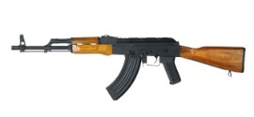 Source: iStockphoto LP, www.istockphoto.com
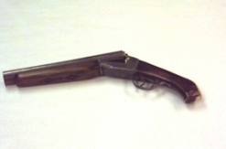
Pistolón: Arma de puño con uno o más cañones de ánima lisa que tiene un sistema de disparo tiro a tiro.

 | Source: HAAP Media Ltd, www.FreeImages.com
Escopeta: Arma de fuego larga con uno o dos cañones de ánima no estriada que se dispara con apoyo en el hombro, diseñada normalmente para disparar una gran cantidad de proyectiles pequeños (llamados “perdigones”) en lugar de un solo proyectil de mayor tamaño (llamado “bala”). Su sistema de disparo puede ser de tiro a tiro, de repetición o semiautomático. | 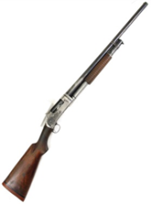 Source: HAAP Media Ltd, www.FreeImages.com
Subfusil: Ametralladora liviana y de cañón corto que utiliza cartuchos de relativamente baja potencia del tipo utilizado en las armas de puño y que se dispara sujetándola con las manos o con apoyo en la cadera o en el hombro. Su sistema de disparo es semiautomático (cuando el sistema de disparo es automático, las armas de fuego se clasifican como pistolas automáticas o ametralladoras automáticas).

 | Source: iStockphoto LP, www.istockphoto.com
Tipos de piezas y componentes | Ejemplo
Cañón: Tubo de metal por el que pasa el proyectil (o los perdigones), saliendo por su extremo delantero con la fuerza de la carga propulsora. El cañón está unido a la caja o el cajón.
Cierre: Parte mecánica de un arma de fuego (principalmente las pistolas semiautomáticas) que bloquea la recámara durante el disparo y luego se desplaza hacia un lado para que se introduzca en ella otro proyectil.
Bloqueo del cierre: Parte movible del sistema de disparo que obtura el cierre en el momento del disparo impidiendo que escapen los gases. La mayoría de las armas pequeñas modernas tienen un cierre. | 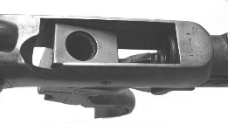
Tambor: Cilindro rotatorio de un revólver, con varias recámaras que contienen los proyectiles.
Caja o cajón: Elemento principal de un arma de puño al que están unidos el cañón y la culata. En la caja o cajón se alojan otras piezas y componentes, como el mecanismo del cierre, el disparador y el mecanismo de disparo.
Cargador: Dispositivo de alimentación y almacenamiento de municiones del arma de fuego, que puede ser interno o externo en el caso de las armas de repetición. El cargador puede estar integrado en el arma o ser desmontable.
Silenciador: Pieza destinada a amortiguar el sonido del disparo y su fogonazo visible en la boca del cañón, reduciendo la velocidad de escape del gas propulsor o la del proyectil.

Cerrojo: Pieza en que se alojan generalmente el percutor y el extractor y que sirve de cierre en la mayoría de las pistolas semiautomáticas. Se acciona mediante un resorte para introducir un nuevo proyectil en la recámara, siempre que el cargador no este vacío.

